56 女性就業率
 | 56 女性就業率

 | 時点 2020(R2)年10月1日（５年毎） |  |  |  |  |  |  | 平 均 値 |  |  |  | 45.8
 | 単位 ％，人 |  |  |  |  |  |  | 標準偏差 |  |  |  | 2.9
 | 市町村名 | 指標 | 順位 |  | 女性就業者数 |  | 市町村名 | 指標 | 順位 |  | 女性就業者数

 | 千葉県 | 46.0 |  | － |  | 1,263,386 | 八街市 | 47.7 |  | 12 |  | 14,221
 | 千葉市 | 45.1 |  | 32 |  | 188,940 | 印西市 | 47.7 |  | 12 |  | 20,788
 | 銚子市 | 45.6 |  | 29 |  | 12,624 | 白井市 | 46.5 |  | 21 |  | 12,546
 | 市川市 | 49.2 |  | 8 |  | 104,467 | 富里市 | 50.3 |  | 5 |  | 10,899
 | 船橋市 | 46.4 |  | 22 |  | 129,072 | 南房総市 | 46.3 |  | 23 |  | 8,000
 | 館山市 | 45.1 |  | 32 |  | 9,223 | 匝瑳市 | 44.3 |  | 38 |  | 7,148
 | 木更津市 | 45.6 |  | 29 |  | 26,526 | 香取市 | 47.1 |  | 17 |  | 15,608
 | 松戸市 | 45.4 |  | 31 |  | 99,986 | 山武市 | 47.8 |  | 10 |  | 10,563
 | 野田市 | 46.1 |  | 24 |  | 30,896 | いすみ市 | 42.5 |  | 47 |  | 7,093
 | 茂原市 | 44.0 |  | 41 |  | 17,234 | 大網白里市 | 45.7 |  | 28 |  | 10,005
 | 成田市 | 51.1 |  | 2 |  | 29,214 | 酒々井町 | 44.5 |  | 37 |  | 4,160
 | 佐倉市 | 43.4 |  | 44 |  | 33,345 | 栄町 | 43.3 |  | 45 |  | 4,082
 | 東金市 | 45.9 |  | 26 |  | 11,693 | 神崎町 | 45.8 |  | 27 |  | 1,185
 | 旭市 | 50.7 |  | 4 |  | 14,503 | 多古町 | 54.0 |  | 1 |  | 3,311
 | 習志野市 | 47.6 |  | 14 |  | 36,255 | 東庄町 | 47.6 |  | 14 |  | 2,880
 | 柏市 | 44.9 |  | 34 |  | 82,974 | 九十九里町 | 44.2 |  | 40 |  | 3,033
 | 勝浦市 | 42.1 |  | 48 |  | 3,217 | 芝山町 | 49.8 |  | 6 |  | 1,619
 | 市原市 | 44.3 |  | 38 |  | 50,536 | 横芝光町 | 47.0 |  | 18 |  | 4,818
 | 流山市 | 46.1 |  | 24 |  | 38,808 | 一宮町 | 48.2 |  | 9 |  | 2,571
 | 八千代市 | 44.8 |  | 35 |  | 39,877 | 睦沢町 | 43.5 |  | 43 |  | 1,384
 | 我孫子市 | 40.9 |  | 52 |  | 24,122 | 長生村 | 43.8 |  | 42 |  | 2,799
 | 鴨川市 | 49.4 |  | 7 |  | 7,516 | 白子町 | 46.7 |  | 20 |  | 2,207
 | 鎌ケ谷市 | 42.7 |  | 46 |  | 20,829 | 長柄町 | 41.2 |  | 51 |  | 1,314
 | 君津市 | 47.0 |  | 18 |  | 16,738 | 長南町 | 41.5 |  | 50 |  | 1,425
 | 富津市 | 44.7 |  | 36 |  | 8,417 | 大多喜町 | 41.6 |  | 49 |  | 1,745
 | 浦安市 | 50.8 |  | 3 |  | 38,658 | 御宿町 | 39.2 |  | 54 |  | 1,318
 | 四街道市 | 40.6 |  | 53 |  | 16,525 | 鋸南町 | 47.8 |  | 10 |  | 1,624
 | 袖ケ浦市 | 47.6 |  | 14 |  | 12,845

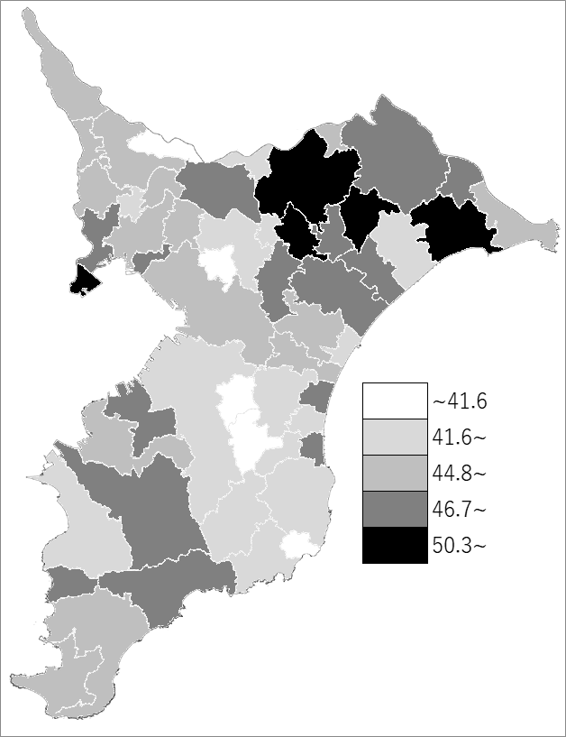
 | 千葉県の推移
 | 就業者数（右軸） | 就業率
平成12年 | 1148175 | 45.3
平成17年 | 1175486 | 44.9
平成22年 | 1187737 | 44.1
平成27年 | 1220767 | 45
令和2年 | 1263386 | 46

《備 考》 ・資料出所 総務省統計局「令和2年国勢調査」 ・算出方法 女性就業者数÷15歳以上女性人口

